상품제안서
빅사이즈라벨 화이트 물티슈 10매/20매 | 상품코드: S10976

 |  |  |  |  |  |  | 02-713-8555 | www.synergygift.co.kr
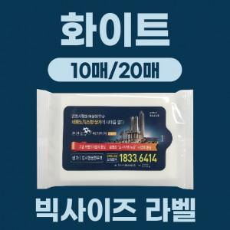

【상세/제작정보】 | <p>큰 라벨 사이즈로 확실한 광고 효과를 누려보세요</p><p>PVC자동칼라라벨 부착</p>

【인쇄/포장옵션】 | 풀칼라 / 포장불가능

【공급단가】 | 수량 | 1,000~ | 2,000~ | 3,000~ | 5,000~ | 10,000~
*VAT별도 | 10매 | 190원 | 180원 | 170원 | 160원 | 150원
 | 20매 | 280원 | 270원 | 260원 | 250원 | 240원

【상품 URL】 | https://www.synergygift.co.kr:443/src/goods_detail.php?gdno=16669

